Table 1
SALINAN LAMPIRA N KEPUTUSAN MENTERI KOORDINATOR BIDANG PEREKONOMIAN NOMOR KEP. XXX/M.EKON/XX/XX/2023 TANGGAL XX XXX 2023
ARSITEKTUR DAN PETA RENCANA SISTEM PEMERINTAHAN BERBASIS ELEKTRONIK DI KEMENTERIAN KOORDINATOR BIDANG PEREKONOMIAN
BAB 1 PENDAHULUAN
A. Latar Belakang
Sebagaimana diamanatkan dalam Perpres SPBE, Kementerian Koordinator Bidang Perekonomian untuk selanjutnya disebut Kementerian, menyusun Arsitektur SPBE Kementerian dengan mengacu pada Arsitektur SPBE nasional. Untuk itu dalam penyusunannya Arsitektur SPBE Kementerian dibangun dan dikembangkan selaras dengan Arsitektur SPBE nasional. Keselarasan dilakukan melalui penggunaan referensi arsitektur. Selanjutnya Arsitektur SPBE Kementerian disusun untuk jangka waktu 5 (lima) tahun dan menjadi dasar untuk: 1. Penyusunan Proses Bisnis Kementerian; 2. Penggunaan data dan informasi Kementerian; 3. Pembangunan Infrastruktur SPBE Kementerian; 4. Pembangunan dan pengembangan Aplikasi Khusus Kementerian; 5. Penerapan Keamanan SPBE Kementerian; 6. Penerapan integrasi Layanan SPBE Kementerian; 7. Penyusunan Peta Rencana SPBE Kementerian; 8. Penyusunan rencana dan anggaran SPBE Kementerian.
Arsitektur SPBE Kementerian dilakukan reviu pada paruh waktu dan tahun terakhir pelaksanaan atau sewaktu-waktu sesuai dengan kebutuhan. Reviu Arsitektur SPBE Kementerian dilakukan berdasarkan: 1. perubahan Arsitektur SPBE nasional; 2. hasil pemantauan dan evaluasi SPBE Kementerian; dan 3. perubahan pada Unsur SPBE Kementerian atau perubahan rencana strategis Kementerian untuk Arsitektur SPBE Kementerian.

-2-
B. Maksud dan Tujuan
Maksud dari disusunnya Arsitektur SPBE Kementerian adalah untuk mendeskripsikan integrasi Proses Bisnis, data dan informasi, Aplikasi SPBE, infrastruktur SPBE, dan Keamanan SPBE untuk menghasilkan layanan pemerintah yang terintegrasi Kementerian.
Sedangkan tujuan dari disusunnya Arsitektur SPBE Kementerian memberikan panduan dalam pelaksanaan integrasi Proses Bisnis, data dan informasi, Aplikasi SPBE, infrastruktur SPBE, dan Keamanan SPBE untuk menghasilkan operasional layanan pemerintah yang terpadu Kementerian.
BAB II ARAH KEBIJAKAN DAN STRATEGI
A. Arah Kebijakan dan Strategi SPBE Kementerian Selaras dengan arah kebijakan dan strategi SPBE Nasional, arah kebijakan dan strategi SPBE Kementerian melingkupi Tata Kelola SPBE, Layanan SPBE, TIK, dan sumber daya manusia SPBE Kementerian. 1. Tata Kelola SPBE Kementerian Diarahkan untuk perbaikan Tata Kelola SPBE Kementerian dengan melakukan penguatan kapasitas pengelolaan dan sistem koordinasi pelaksanaan SPBE Kementerian dan kebijakan SPBE Kementerian untuk mewujudkan SPBE Kementerian yang terpadu dan menyeluruh. Perbaikan tata kelola dicapai melalui pembentukan tim koordinasi SPBE Kementerian, pembangunan Arsitektur SPBE Kementerian, penyederhanaan dan pengintegrasian Proses Bisnis pemerintahan di Kementerian, dan penyusunan kebijakan SPBE Kementerian yang terpadu. Inisiatif strategis dari kegiatan Tata Kelola SPBE Kementerian dilaksanakan dengan tahapan berikut: a. Pembangunan Arsitektur SPBE Kementerian; b. Pembentukan dan penguatan kapasitas Tim Koordinasi SPBE Kementerian, sebagai penyelenggara SPBE Kementerian; c. Penguatan kebijakan SPBE Kementerian; d. Pemantauan dan evaluasi penerapan kebijakan SPBE Kementerian; e. Perencanaan dan penganggaran SPBE Kementerian berbasis Arsitektur SPBE Kementerian; dan f. Penyelenggaraan manajemen perubahan SPBE Kementerian.

2. Layanan SPBE Kementerian Diarahkan untuk peningkatan kualitas layanan pemerintah di tingkat kementerian dengan melakukan pengembangan layanan yang berorientasi kepada pengguna, terintegrasi, dan berkesinambungan. Inisiatif strategis dari kegiatan Layanan SPBE Kementerian berupa: a. pelaksanaan survei pengguna SPBE Kementerian; b. pemanfaatan portal pelayanan publik yang terintegrasi;

c. pemanfaatan portal pelayanan administrasi pemerintahan yang terintegrasi; dan d. penyelenggaraan manajemen layanan Kementerian.
3. Teknologi Informasi dan Komunikasi Penyelenggaraan TIK Kementerian diarahkan untuk pengintegrasian TIK Kementerian dengan melakukan pengintegrasian data dan informasi di tingkat Kementerian, Aplikasi SPBE Kementerian, dan Infrastruktur SPBE Kementerian. Inisiatif strategis dari TIK Kementerian berupa: a. penyediaan pusat data Kementerian; b. penyediaan Jaringan Intra Kementerian; c. penyediaan Sistem Penghubung Layanan Kementerian; d. penyediaan akses berkualitas terhadap Layanan SPBE Kementerian; e. pengembangan layanan berbasis teknologi layanan berbagi pakai Kementerian; f. pemanfaatan portal data nasional; g. pembangunan sistem keamanan informasi Kementerian; h. pemanfaatan teknologi analitika data untuk pengambilan keputusan yang cepat dan akurat; dan i. penyelenggaraan manajemen TIK SPBE Kementerian.
4. Sumber Daya Manusia SPBE Kementerian Sumber daya manusia SPBE Kementerian diarahkan dengan melakukan pengembangan kepemimpinan SPBE Kementerian serta peningkatan kapasitas sumber daya manusia Kementerian. Pengembangan sumber daya manusia SPBE Kementerian dapat dicapai melalui peningkatan pengetahuan dan penerapan praktik terbaik SPBE Kementerian, pembangunan budaya kerja berbasis SPBE Kementerian, pengembangan jabatan fungsional, dan pelaksanaan kemitraan dengan berbagai pihak. Inisiatif strategis dari kegiatan sumber daya manusia SPBE Kementerian berupa: a. promosi literasi SPBE Kementerian; b. peningkatan kapasitas ASN penyelenggara SPBE Kementerian; c. pemanfaatan forum kolaborasi SPBE Nasional; dan d. penyelenggaraan Manajemen SPBE Kementerian.
B. Kerangka Kerja SPBE Kementerian Kerangka kerja SPBE Kementerian pada dasarnya merupakan sebuah struktur yang dirancang untuk melaksanakan SPBE Kementerian. Kerangka kerja SPBE Kementerian tersusun dari visi, misi, tujuan dan sasaran SPBE Kementerian, serta Tata Kelola SPBE Kementerian, Manajemen SPBE Kementerian, dan Arsitektur SPBE Kementerian.
Gambar 2.1. Kerangka Kerja SPBE Kementerian
1. Visi SPBE Kementerian Terwujudnya sistem Kementerian yang terpadu dan menyeluruh untuk menghasilkan Perencanaan Pembangunan Nasional yang berkualitas dan kredibel.
2. Misi SPBE Kementerian Untuk mencapai visi SPBE Kementerian, misi SPBE Kementerian adalah: a. melakukan penataan dan penguatan organisasi dan Tata Kelola SPBE Kementerian yang terpadu; b. mengembangkan pelayanan Kementerian berbasis elektronik yang terpadu, menyeluruh, dan menjangkau masyarakat luas; c. membangun fondasi TIK Kementerian yang terintegrasi, aman, dan andal; dan d. membangun sumber daya manusia Kementerian yang kompeten dan inovatif berbasis teknologi informasi dan komunikasi.
 | 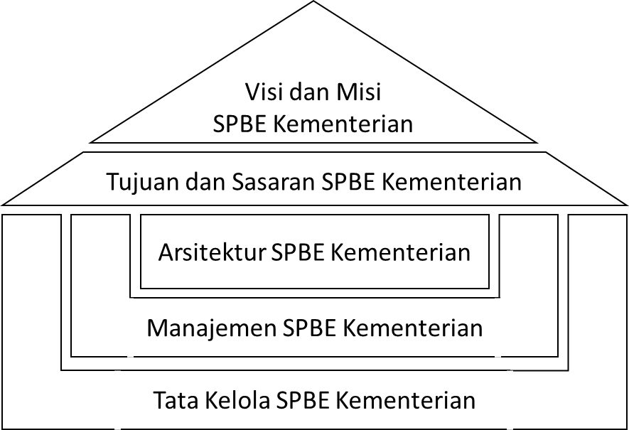
3. Tujuan SPBE Kementerian Berdasarkan visi dan misi SPBE Kementerian, tujuan SPBE Kementerian adalah: a. mewujudkan tata kelola pemerintahan yang bersih, efektif, efisien, transparan, dan akuntabel di Kementerian. b. mewujudkan pelayanan Kementerian yang berkualitas dan terpercaya; dan c. mewujudkan SPBE Kementerian yang terpadu.
4. Sasaran SPBE Kementerian Berdasarkan visi, misi, dan tujuan SPBE Kementerian, sasaran SPBE Kementerian adalah: a. terwujudnya tata kelola dan Manajemen SPBE Kementerian yang efektif dan efisien; b. terwujudnya Layanan SPBE Kementerian yang terpadu dan berorientasi kepada pengguna; c. terselenggaranya Infrastruktur SPBE Kementerian yang terintegrasi; dan d. meningkatnya kapasitas sumber daya manusia SPBE Kementerian.
5. Tata Kelola SPBE Kementerian Penyelenggaraan pemerintahan di tingkat Kementerian yang bersih, efektif, transparan, dan akuntabel serta peningkatan pelayanan publik Kementerian yang berkualitas dan terpercaya dapat diwujudkan melalui Tata Kelola SPBE Kementerian. Tata Kelola SPBE Kementerian diterapkan untuk memastikan penerapan unsur SPBE Kementerian secara terpadu.
6. Manajemen SPBE Kementerian Manajemen SPBE Kementerian adalah serangkaian proses untuk mencapai penerapan SPBE Kementerian yang efektif, efisien, dan berkesinambungan, serta mendukung operasional layanan pemerintah di Kementerian yang berkualitas. Kualitas yang diharapkan tercapai dipastikan melalui pelaksanaan Audit TIK Kementerian secara berkala, untuk memastikan kepatuhan dalam pelaksanaan kebijakan Manajemen SPBE Kementerian.
7. Arsitektur SPBE Kementerian, dijelaskan dalam BAB V.
C. Arah Kebijakan Pembangunan SPBE Kementerian Arah kebijakan pembangunan SPBE Kementerian menyelaraskan dengan arah kebijakan pembangunan SPBE nasional, yaitu untuk mendukung pembangunan pada sektor pemerintahan umum pada bagian urusan perencanaan pembangunan nasional.
BAB III KERANGKA KERJA ARSITEKTUR SPBE KEMENTERIAN
Selaras dengan Arsitektur SPBE nasional, Arsitektur SPBE Kementerian memiliki pola agar dapat menghasilkan layanan digital pemerintah terintegrasi di Kementerian. Pola yang dilakukan yaitu dengan melakukan identifikasi layanan pemerintah terintegrasi di Kementerian dari domain Proses Bisnis, domain data dan informasi, serta domain Layanan SPBE Kementerian, yang selanjutnya akan didukung oleh aspek TIK melalui domain Aplikasi SPBE Kementerian, domain Infrastruktur SPBE Kementerian, dan Keamanan SPBE Kementerian.
Gambar 3.1. Kerangka Kerja Arsitektur SPBE Kementerian
A. Kerangka Kerja Arsitektur Proses Bisnis 1. Struktur Arsitektur Proses Bisnis Domain arsitektur Proses Bisnis berupa fungsi pemerintahan dan sub fungsi pemerintahan. Fungsi pemerintahan Kementerian merupakan penjelasan lebih rinci dari urusan pemerintahan di tingkat nasional. Sub fungsi pemerintahan merupakan penjelasan lebih rinci dari fungsi pemerintahan di Kementerian.
2. Keterkaitan Antar Domain Domain arsitektur Proses Bisnis terdiri dari berbagai macam Proses Bisnis pemerintahan di Kementerian yang akan menghasilkan berbagai macam data dan informasi, serta akan mendefinisikan layanan pemerintah di Kementerian. Dengan demikian domain Proses Bisnis Kementerian berelasi langsung dengan domain Layanan SPBE Kementerian dan domain data dan informasi Kementerian.

 | 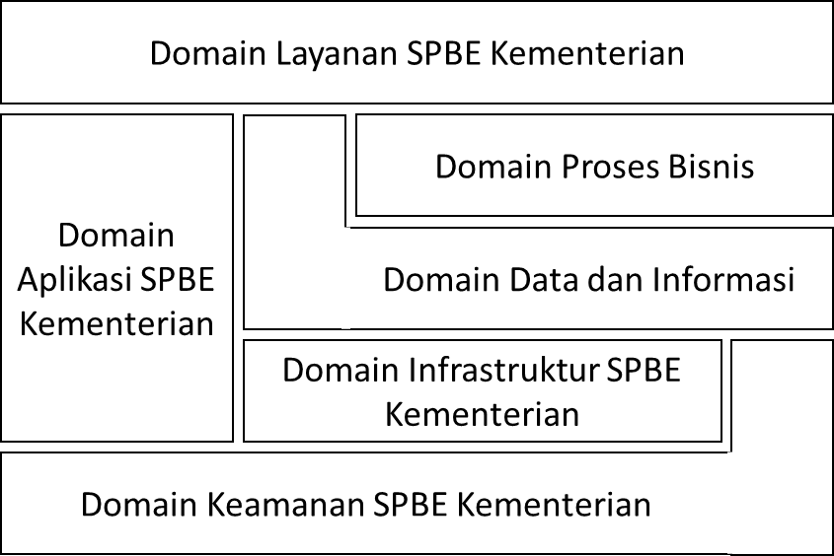
B. Kerangka Kerja Arsitektur Data Elektronik dan Informasi 1. Struktur Arsitektur Data dan Informasi Domain arsitektur data dan informasi terdiri dari data topik dan data sub topik Kementerian. Data topik merupakan data lebih rinci dari data tematik di tingkat nasional dan dihasilkan sesuai dengan tugas dan fungsi serta kewenangan Kementerian. Data sub topik merupakan data lebih rinci dari data topik Kementerian.
2. Keterkaitan Antar Domain Domain arsitektur data dan informasi mempunyai relasi langsung dengan domain arsitektur Proses Bisnis, domain Layanan SPBE Kementerian, domain Aplikasi SPBE Kementerian dan domain arsitektur Infrastruktur SPBE Kementerian. Domain data dan informasi merupakan aset yang perlu diamankan melalui domain arsitektur Keamanan SPBE Kementerian.
C. Kerangka Kerja Arsitektur Layanan SPBE 1. Struktur Arsitektur Layanan SPBE Domain arsitektur Layanan SPBE Kementerian terdiri dari kategori layanan dan sub kategori layanan. Kategori layanan, menjelaskan layanan pemerintah yang merupakan layanan spesifik yang hanya dimiliki oleh Kementerian sesuai dengan tugas dan fungsi serta kewenangan Kementerian. Kategori layanan terelasi dengan area layanan di tingkat nasional. Sub kategori layanan merupakan penjelasan lebih rinci dari kategori layanan Kementerian.
2. Keterkaitan Antar Domain Domain arsitektur Layanan SPBE Kementerian mempunyai relasi langsung dengan domain bisnis proses Kementerian, domain data dan informasi Kementerian, dan domain Aplikasi SPBE Kementerian.
D. Kerangka Kerja Arsitektur Aplikasi SPBE 1. Struktur Arsitektur Aplikasi SPBE Domain arsitektur Aplikasi SPBE Kementerian terdiri dari kategori aplikasi dan sub kategori aplikasi. Kategori aplikasi, menjelaskan aplikasi pemerintah sesuai dengan target layanan spesifik yang hanya dimiliki oleh Kementerian, sesuai
dengan tugas dan fungsi serta kewenangan Kementerian. Kategori aplikasi terelasi dengan area aplikasi di tingkat nasional. Sub kategori aplikasi, menjelaskan lebih rinci dari kategori aplikasi Kementerian.
2. Keterkaitan Antar Domain Domain arsitektur Aplikasi SPBE Kementerian mempunyai relasi langsung dengan domain Layanan SPBE Kementerian, domain data dan informasi, domain Infrastruktur SPBE Kementerian dan domain Keamanan SPBE Kementerian.
E. Kerangka Kerja Arsitektur Infrastruktur SPBE 1. Struktur Arsitektur Infrastruktur SPBE Kementerian memetakan kebutuhan infrastruktur dalam membangun dan mengelola aplikasi sesuai dengan domain Aplikasi SPBE Kementerian, serta data dan informasi sesuai dengan domain data dan informasi Kementerian.
2. Keterkaitan Antar Domain Domain arsitektur Infrastruktur SPBE Kementerian mempunyai relasi langsung dengan domain Aplikasi SPBE Kementerian, domain data dan informasi, dan domain Keamanan SPBE Kementerian.
F. Kerangka Kerja Arsitektur Keamanan SPBE 1. Struktur Arsitektur Keamanan SPBE Kementerian akan mendefinisikan penerapan Keamanan SPBE Kementerian berdasarkan hasil koordinasi dan konsultasi dengan lembaga yang menyelenggarakan tugas pemerintahan di bidang keamanan siber.
2. Keterkaitan Antar Domain Domain arsitektur Keamanan SPBE Kementerian mempunyai relasi langsung dengan domain Aplikasi SPBE Kementerian, domain data dan informasi, dan domain Infrastruktur SPBE Kementerian.
BAB IV REFERENSI ARSITEKTUR SPBE KEMENTERIAN
Arsitektur SPBE Kementerian disusun berdasarkan referensi yang ada di tingkat nasional, yaitu Referensi Arsitektur SPBE dan Metadata Arsitektur SPBE.
A. Referensi Arsitektur SPBE Kementerian 1. Referensi Proses Bisnis Referensi Proses Bisnis Kementerian merupakan turunan dari referensi Proses Bisnis di tingkat nasional, yaitu Pertahanan dan Luar Negeri (01), Ekonomi dan Industri (02), Pembangunan Kewilayahan (03), Pendidikan dan Tenaga Kerja (06), dan Pemerintahan Umum (09).
Tabel 4.1. Referensi Proses Bisnis Tingkat Nasional

Kode | Referensi Arsitektur | Deskripsi Referensi Arsitektur
01.02 | Hubungan Luar Negeri | Penyelenggaraan urusan pemerintah dalam bidang koordinasi, sinkronisasi dan pengendalian kebijakan di bidang kerja sama ekonomi internasional
02.01 | Industri | Penyelenggaraan urusan pemerintah dalam bidang koordinasi, sinkronisasi dan pengendalian kebijakan di bidang Industri
02.02 | Perdagangan | Penyelenggaraan urusan pemerintah dalam bidang koordinasi, sinkronisasi dan pengendalian kebijakan di bidang perdagangan
02.03 | Pertanian | Penyelenggaraan urusan pemerintah dalam bidang koordinasi, sinkronisasi dan pengendalian kebijakan di bidang pertanian
02.04 | Perkebunan | Penyelenggaraan urusan pemerintah dalam bidang koordinasi, sinkronisasi dan pengendalian kebijakan di bidang Perkebunan
02.05 | Peternakan | Penyelenggaraan urusan pemerintah dalam bidang koordinasi, sinkronisasi dan pengendalian kebijakan di bidang Peternakan
02.07 | Badan Usaha Milik Negara | Penyelenggaraan urusan pemerintah dalam bidang koordinasi, sinkronisasi dan pengendalian kebijakan di bidang badan usaha milik negara
02.10 | Usaha Kecil dan Menengah | Penyelenggaraan urusan pemerintah dalam bidang koordinasi, sinkronisasi dan pengendalian kebijakan di bidang usaha kecil dan menengah
03.05 | Pembangunan Kawasan Atau Daerah Tertinggal | Penyelenggaraan urusan pemerintah dalam bidang koordinasi, sinkronisasi dan pengendalian kebijakan di bidang pembangunan kawasan daerah tertinggal
05.01 | Hukum | Penyelenggaraan urusan pemerintah dalam bidang koordinasi, sinkronisasi dan pengendalian kebijakan di bidang hukum
06.02 | Ketenagakerjaan | Penyelenggaraan urusan pemerintah dalam bidang koordinasi, sinkronisasi dan pengendalian kebijakan di bidang ketenagakerjaan
09.02 | Keuangan | Penyelenggaraan urusan pemerintah dalam bidang koordinasi, sinkronisasi dan pengendalian kebijakan di bidang keuangan
09.03 | Informasi | Penyelenggaraan urusan pemerintah dalam bidang koordinasi, sinkronisasi dan pengendalian kebijakan di bidang informasi
09.06 | Aparatur Negara | Penyelenggaraan urusan pemerintah dalam bidang koordinasi, sinkronisasi dan pengendalian kebijakan di bidang aparatur negara
Selanjutnya berdasarkan referensi Proses Bisnis di tingkat nasional tersebut dan Peraturan Menteri Koordinator Bidang Perekonomian Nomor 14 Tahun 2022 Tentang Peta Proses Bisnis, terdapat 2 (dua) kelompok referensi Proses Bisnis Kementerian, yaitu Proses Bisnis Utama dan; Proses Bisnis Pendukung .

